关系图
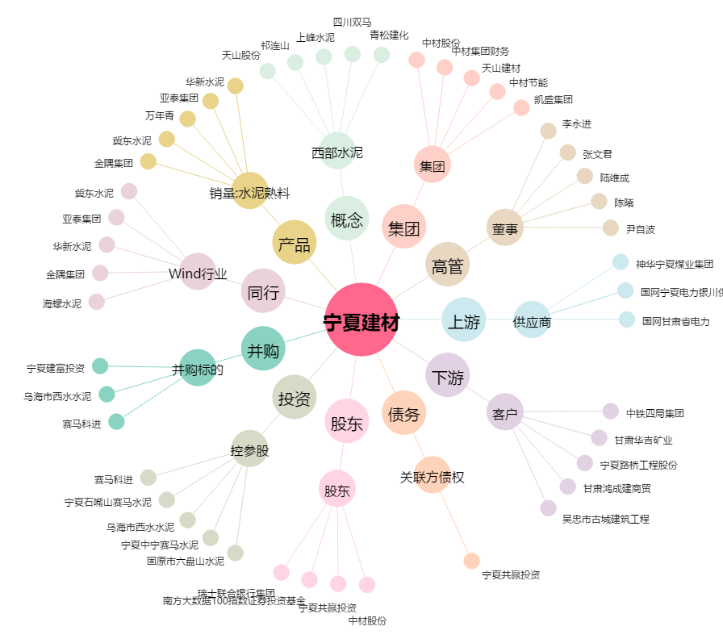
宁夏建材[600449.SH] - 关系概览图

